Mapa de categorização de proble
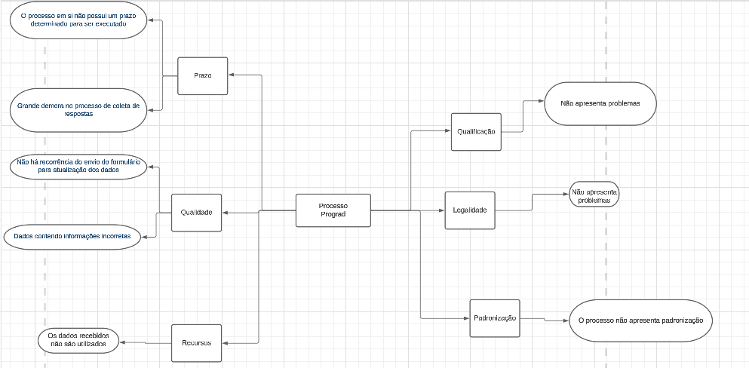

d

Diagrama Ishikawa
DIAGRAMA DE ISHIKAWA - Causa e Efeito

Gestão
Procedimentos e Normas
Pessoas
Tecnologia
Ambiente de trabalho
Fatores externos

Não foi pensado o processo de atualização dos dados |  |  |  |  |  | Os funcionários fazem todo o processo de maneira manual


 |  |  |  |  |  |  |  | Não há recorrência do envio do formulário para atualização dos dados

Os recursos tecnológicos disponíveis não são utilizados

 |  |  |  | Procedimentos e Normas

 |  |  |  | Gestão

 |  |  |  | Pessoas

 | Não apresenta uma padronização que dê um sentido ou função aos dados |  |  | Fatores externos

Ainda não tinham pensado em uma informação ou forma de analisar esse dados |  |  |  | Ambiente de trabalho |  | Não há capacidade de analisar a quantidade de dados manualmente

 |  |  |  | Tecnologia

 |  |  |  |  |  |  |  | Os dados coletados não são utilizados

Até o momento não é utilizado nenhuma tecnologia para analisar esses dados | Escreva aqui a causa relacionada à ambiente |  |  |  | Escreva aqui a causa relacionada à fatores externos

 | Escreva aqui a causa relacionada a procedimentos e normas

Escreva aqui a causa relacionada à gestão |  |  |  |  |  | Escreva aqui a causa relacionada à pessoas

Escreva a causa |  | Escreva a causa |  |  |  | Escreva a causa

Escreva a causa |  |  | Escreva a causa |  |  |  | Escreva a causa | Grande demora no processo de coleta de respostas

Escreva a causa |  |  | Escreva a causa |  |  |  | Escreva a causa

Escreva a causa |  | Escreva a causa |  |  |  | Escreva a causa

Não existe um algoritmo de reenvio de e-mail caso não seja respondido | Escreva aqui a causa relacionada à ambiente |  |  |  | Muitas vezes o alumni não vê ou esquece de responder o e-mail

